4 Tablica 2 - Graf 2
Tablica 2: Struktura članova OMF-a prema dobi i spolu |  |  |  |  |  |  |  |  |  |  |  |  |  |  |  |  |  | Svibanj 2017.
Table 2: Mandatory pension funds members age and sex structure |  |  |  |  |  |  |  |  |  |  |  |  |  |  |  |  |  | May 2017

 | Muškarci Male |  |  | Žene Female |  |  | Ukupno Total |  |  | Mjesečna promjena broja - muškarci Monthly change in number - Male |  |  | Mjesečna promjena broja - žene Monthly change in number - Female |  |  | Ukupna mjesečna promjena Total monthly change
Dob Age | Kategorije / Categories |  |  | Kategorije / Categories |  |  | Kategorije / Categories |  |  | Kategorije / Categories |  |  | Kategorije / Categories |  |  | Kategorije / Categories
 | A | B | C | A | B | C | A | B | C | A | B | C | A | B | C | A | B | C
≤ 18 | 7 | 2,359 | 11 | 1 | 1,584 | 3 | 8 | 3,943 | 14 | 1 | 255 | -2 | 0 | 245 | 0 | 14.29% | 14.52% | -12.50%
19 - 24 | 240 | 89,638 | 94 | 157 | 74,923 | 86 | 397 | 164,561 | 180 | 4 | 2,411 | 3 | 8 | 3,269 | 3 | 3.12% | 3.58% | 3.45%
25 - 29 | 416 | 121,025 | 52 | 285 | 114,851 | 79 | 701 | 235,876 | 131 | 1 | -148 | -1 | 0 | -41 | -2 | 0.14% | -0.08% | -2.24%
30 - 34 | 794 | 146,952 | 63 | 403 | 140,065 | 56 | 1,197 | 287,017 | 119 | 8 | -214 | 3 | 0 | -250 | 2 | 0.67% | -0.16% | 4.39%
35 - 39 | 839 | 153,920 | 78 | 377 | 146,280 | 85 | 1,216 | 300,200 | 163 | 7 | 67 | -3 | 9 | 79 | -2 | 1.33% | 0.05% | -2.98%
40 - 44 | 648 | 134,954 | 81 | 359 | 134,694 | 81 | 1,007 | 269,648 | 162 | 4 | 502 | 2 | -3 | 180 | 2 | 0.10% | 0.25% | 2.53%
45 - 49 | 453 | 114,705 | 102 | 211 | 121,508 | 113 | 664 | 236,213 | 215 | 7 | 97 | 0 | -3 | 180 | 1 | 0.61% | 0.12% | 0.47%
50 - 54 | 262 | 109,065 | 171 | 136 | 112,839 | 260 | 398 | 221,904 | 431 | -2 | 405 | 1 | 6 | 292 | -11 | 1.02% | 0.32% | -2.27%
55 - 59 | 1 | 38,608 | 268 | 0 | 26,834 | 7,626 | 1 | 65,442 | 7,894 | -5 | 1,240 | -11 | 0 | 1,017 | 436 | -83.33% | 3.57% | 5.69%
60 - 64 | 0 | 12 | 9,749 | 0 | 1 | 5,685 | 0 | 13 | 15,434 | 0 | -402 | 543 | 0 | 0 | 121 |  | -96.87% | 4.50%
≥ 65 | 0 | 0 | 152 | 0 | 0 | 62 | 0 | 0 | 214 | 0 | 0 | 15 | 0 | 0 | 7 |  |  | 11.46%
Ukupno Total | 3,660 | 911,238 | 10,821 | 1,929 | 873,579 | 14,136 | 5,589 | 1,784,817 | 24,957 | 25 | 4,213 | 550 | 17 | 4,971 | 557 | 0.76% | 0.52% | 4.64%
Sveukupno Grand Total | 925,719 |  |  | 889,644 |  |  | 1,815,363 |  |  | 4,788 |  |  | 5,545 |  |  | 0.57%
Izvor / Source: Regos

Grafikon 2: Dobna i spolna struktura članova OMF-a po kategorijama fondova (A, B i C) |  |  |  |  |  |  |  |  |  |  |  |  | Svibanj 2017.
Chart 2: OMF members age and sex structure by funds categories (A, B and C) |  |  |  |  |  |  |  |  |  |  |  |  | May 2017

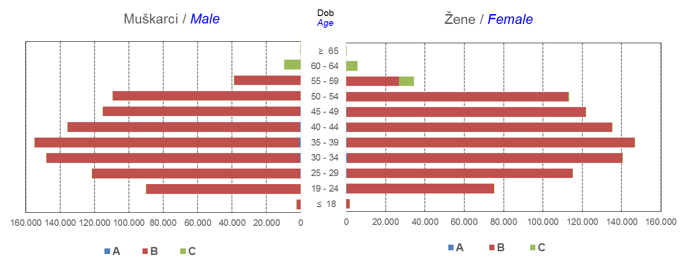

Izvor / Source: Regos
Sadržaj / Contents
 |  |  |  |  |  |  |  |  |  |  |  |  |  |  |  |  |  | stranica/page 4

8 Tablica 9 - Graf 3,4
Tablica 9: Neto imovina OMF-ova |  |  |  |  |  | Svibanj 2017.
Table 9: OMFs' net assets |  |  |  |  |  | May 2017
 |  |  |  | u tisućama kuna / in thousand HRK
Obvezni mirovinski fond Mandatory pension fund | Neto imovina OMF-ova / OMFs' net assets
 | Svibanj 2017. |  | Travanj 2017. |  | Promjena
 | May 2017 |  | April 2017 |  | Change
 | Iznos | Udjel | Iznos | Udjel | U iznosu | Relativna
 | Amount | Share | Amount | Share | Amount | Relative
AZ OMF kategorije A | 252,195 | 0.30% | 252,400 | 0.29% | -205 | -0.08%
AZ OMF kategorije B | 31,744,363 | 37.18% | 31,995,099 | 37.34% | -250,736 | -0.78%
AZ OMF kategorije C | 1,312,728 | 1.54% | 1,284,958 | 1.50% | 27,770 | 2.16%
Svi AZ OMF / All AZ OMF | 33,309,285 | 39.02% | 33,532,457 | 39.14% | -223,172 | -0.67%
Erste Plavi OMF kategorije A | 72,321 | 0.08% | 72,686 | 0.08% | -365 | -0.50%
Erste Plavi OMF kategorije B | 11,271,472 | 13.20% | 11,274,983 | 13.16% | -3,511 | -0.03%
Erste Plavi OMF kategorije C | 347,059 | 0.41% | 341,912 | 0.40% | 5,147 | 1.51%
Svi Erste Plavi OMF / All Erste Plavi OMF | 11,690,851 | 13.69% | 11,689,581 | 13.64% | 1,270 | 0.01%
PBZ/CO OMF kategorije A | 71,704 | 0.08% | 71,763 | 0.08% | -59 | -0.08%
PBZ/CO OMF kategorije B | 13,505,674 | 15.82% | 13,589,510 | 15.86% | -83,836 | -0.62%
PBZ/CO OMF kategorije C | 489,240 | 0.57% | 482,059 | 0.56% | 7,181 | 1.49%
Svi PBZ CO OMF / All PBZ CO OMF | 14,066,617 | 16.48% | 14,143,331 | 16.51% | -76,714 | -0.54%
Raiffeisen OMF kategorije A | 138,015 | 0.16% | 136,905 | 0.16% | 1,109 | 0.81%
Raiffeisen OMF kategorije B | 25,042,934 | 29.33% | 25,068,976 | 29.26% | -26,042 | -0.10%
Raiffeisen OMF kategorije C | 1,125,046 | 1.32% | 1,107,319 | 1.29% | 17,727 | 1.60%
Svi Raiffeisen OMF / All Raiffeisen OMF | 26,305,995 | 30.81% | 26,313,201 | 30.71% | -7,206 | -0.03%
Ukupno kategorija A / Total category A | 534,234 | 0.63% | 533,754 | 0.62% | 480 | 0.09%
Ukupno kategorija B / Total category B | 81,564,442 | 95.54% | 81,928,568 | 95.62% | -364,126 | -0.44%
Ukupno kategorija C / Total category C | 3,274,073 | 3.84% | 3,216,248 | 3.75% | 57,825 | 1.80%
Sveukupno / Grand Total | 85,372,749 | 100.00% | 85,678,570 | 100.00% | -305,822 | -0.36%
Izvor / Source: HANFA

Grafikon 3: Udjeli društava za upravljanje OMF-ovima u ukupnoj neto imovini |  |  |  |  |  | Svibanj 2017.
Chart 3: OMFs' management companies shares in total net assets |  |  |  |  |  | May 2017

Izvor / Source: HANFA

Grafikon 4: Udjeli kategorija A, B i C u ukupnoj neto imovini |  |  |  |  |  | Svibanj 2017.
Chart 4: Categories' A, B and C shares in total net assets |  |  |  |  |  | May 2017
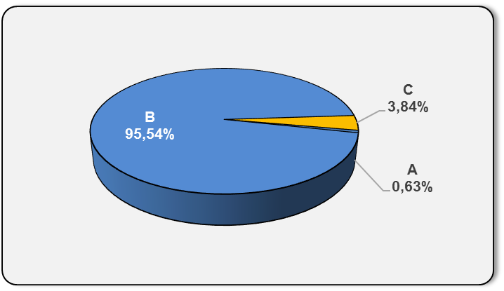

Izvor / Source: HANFA

Sadržaj / Contents
 |  |  |  |  |  | stranica / page 8

10 Graf 5.1, 5.2, 5.3
Grafikon 5.1: Vrijednosti obračunskih jedinica OMF-ova kategorije A | Svibanj 2017.
Chart 5.1: Values of category A OMFs' units of account | May 2017
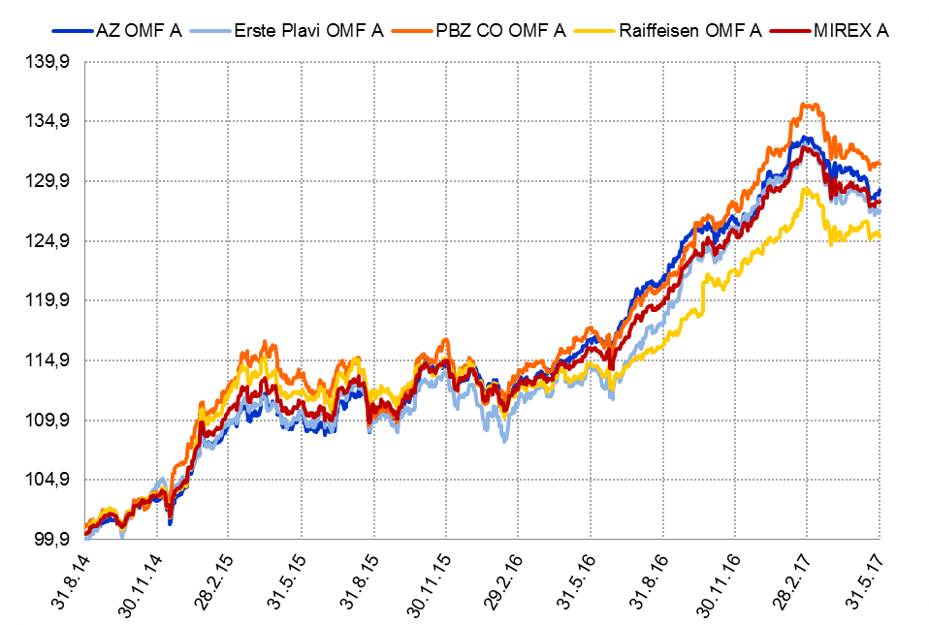

Izvor / Source: HANFA

Grafikon 5.2: Vrijednosti obračunskih jedinica OMF-ova kategorije B
Chart 5.2: Values of category B OMFs' units of account
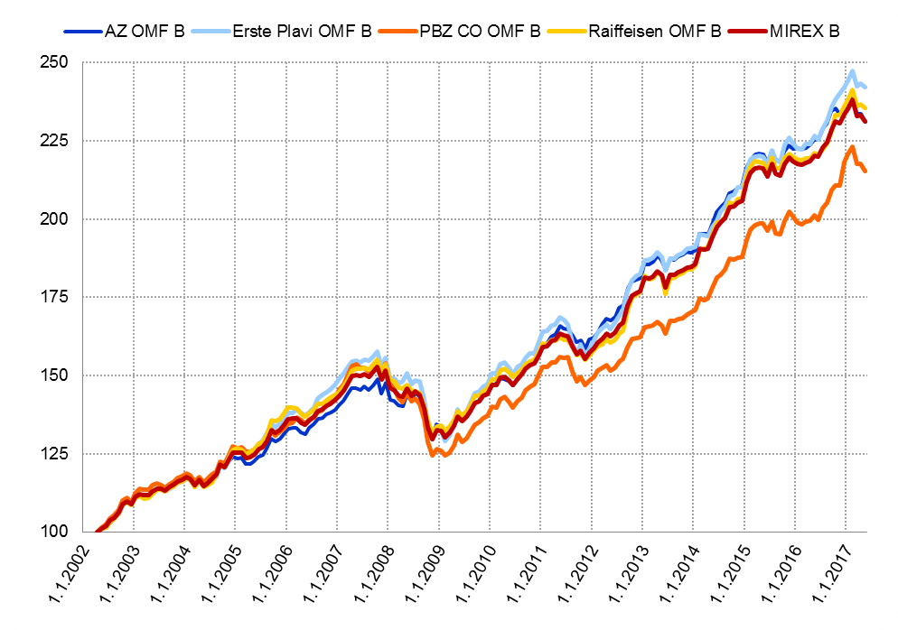

Izvor / Source: HANFA

Grafikon 5.3: Vrijednosti obračunskih jedinica OMF-ova kategorije C
Chart 5.3: Values of category C OMFs' units of account
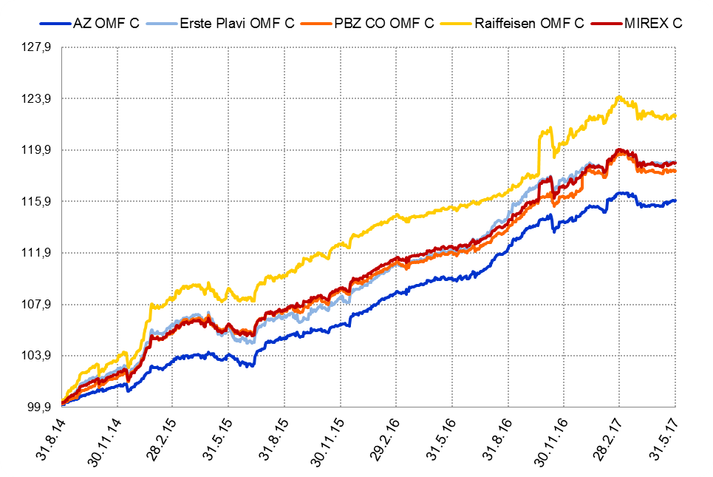

Izvor / Source: HANFA
Sadržaj / Contents
 | stranica / page 10

12 Tablica 13 - Graf 6
Tablica 13: Članstvo ODMF-ova1) |  |  |  |  |  |  | Svibanj 2017.
Table 13: ODMF's Membership1) |  |  |  |  |  |  | May 2017

Članstvo / Membership | AZ benefit ODMF | AZ profit ODMF | Croatia osiguranje ODMF | Erste Plavi Expert ODMF | Erste Plavi Protect ODMF | Raiffeisen ODMF | Ukupno Total
Početak razdoblja Beginning of the period | 36,913 | 100,115 | 24,353 | 19,654 | 21,850 | 62,222 | 265,107
Udjel Share | 13.92% | 37.76% | 9.19% | 7.41% | 8.24% | 23.47% | 100.00%
Novi članovi New members | 733 | 521 | 179 | 164 | 775 | 813 | 3,185
Mirovina Retirement | 12 | 40 | 27 | 10 | 1 | 36 | 126
Smrt Death | 8 | 8 | 1 | 0 | 4 | 6 | 27
Ostalo Other | 133 | 159 | 1 | 31 | 134 | 95 | 553
Ukupan prestanak članstva Membership termination total | 153 | 207 | 29 | 41 | 139 | 137 | 706
Kraj razdoblja End of the period | 37,493 | 100,429 | 24,503 | 19,777 | 22,486 | 62,898 | 267,586
Udjel Share | 14.01% | 37.53% | 9.16% | 7.39% | 8.40% | 23.51% | 100.00%
Izvor / Source: DMD-ovi / DMDs
1) Preliminarni podaci / Preliminary data

Grafikon 6: Udjel ODMFova u ukupnom broju članova |  |  |  |  |  |  | Svibanj 2017.
Chart 6: ODMFs' shares in total membership |  |  |  |  |  |  | May 2017

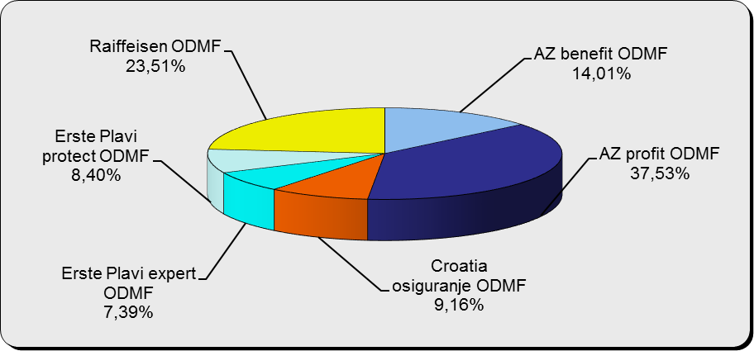

Izvor / Source: DMD-ovi / DMDs

Sadržaj / Contents

 |  |  |  |  |  |  | stranica / page 12

13 Tablica 14 - Graf 7
Tablica 14: Struktura članova ODMF-a prema dobi i spolu |  |  |  |  |  | KVARTALNI PODACI za: |  |  | OŽUJAK 2017.
Table 14: Open voluntary pension funds members age and sex structure |  |  |  |  |  | QUARTERLY DATA for: |  |  | MARCH 2017

 |  | Ožujak 2017. |  |  | Prosinac 2016. |  | P r o m j e n a / C h a n g e
 |  | March 2017 |  |  | December 2016 |  | Brojčana / In number |  | Relativna Relative
Dob Age | Muškarci Male | Žene Female | Ukupno Total | Muškarci Male | Žene Female | Ukupno Total | Muškarci Male | Žene Female | Ukupno Total
≤ 18 | 878 | 800 | 1,678 | 875 | 798 | 1,673 | 3 | 2 | 0.30%
19 - 24 | 3,653 | 2,307 | 5,960 | 3,761 | 2,361 | 6,122 | -108 | -54 | -2.65%
25 - 29 | 11,302 | 7,570 | 18,872 | 11,721 | 7,839 | 19,560 | -419 | -269 | -3.52%
30 - 34 | 18,492 | 13,718 | 32,210 | 18,503 | 13,856 | 32,359 | -11 | -138 | -0.46%
35 - 39 | 21,021 | 17,469 | 38,490 | 20,757 | 17,349 | 38,106 | 264 | 120 | 1.01%
40 - 44 | 19,979 | 18,546 | 38,525 | 19,601 | 18,280 | 37,881 | 378 | 266 | 1.70%
45 - 49 | 17,948 | 18,965 | 36,913 | 17,658 | 18,761 | 36,419 | 290 | 204 | 1.36%
50 - 59 | 27,656 | 30,182 | 57,838 | 26,740 | 28,832 | 55,572 | 916 | 1,350 | 4.08%
60 - 69 | 11,825 | 13,007 | 24,832 | 10,911 | 11,851 | 22,762 | 914 | 1,156 | 9.09%
70 - 84 | 2,949 | 4,227 | 7,176 | 2554 | 3641 | 6,195 | 395 | 586 | 15.84%
≥ 85 | 188 | 293 | 481 | 152 | 248 | 400 | 36 | 45 | 20.25%
Ukupno Total | 135,891 | 127,084 | 262,975 | 133,233 | 123,816 | 257,049 | 2,658 | 3,268 | 2.31%
Izvor / Source: DMD-ovi / DMDs

Grafikon 7: Dobna i spolna struktura članova ODMF-a na dan 31. ožujka 2017.
Chart 7: ODMF members age and sex structure as at 31 March 2017

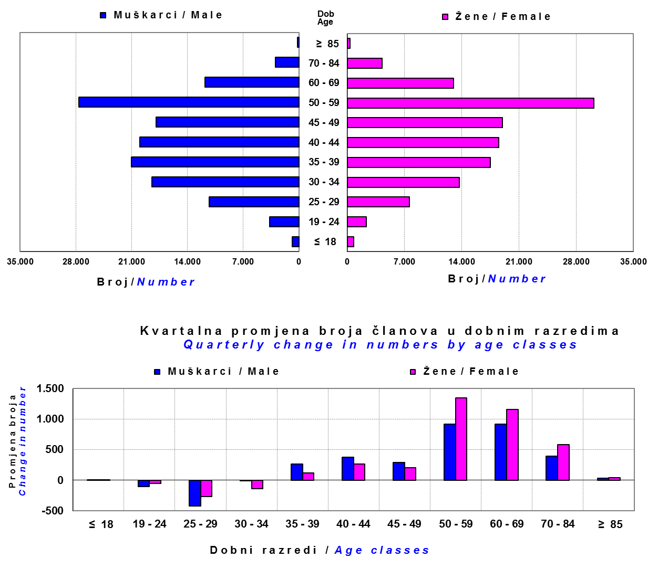

Izvor / Source: DMD-ovi / DMDs

Sadržaj / Contents

 |  |  |  |  |  |  |  |  | stranica/page 13

14 Tablica 15 - Graf 8
Tablica 15: Bruto mirovinski doprinosi uplaćeni ODMF-ovima1) |  |  |  |  | Svibanj 2017.
Table 15: Gross pension contributions paid to ODMFs1) |  |  |  |  | May 2017

 |  |  |  | u tisućama kuna / in thousand HRK
Otvoreni dobrovoljni mirovinski fond Open-end voluntary pension fund | Bruto mirovinski doprinosi / Gross pension contributions
...
Ukupno / Total | 35,313 | 35,353 | -0.11% | 3,761,855 | 0.95%
Izvor / Source: DMD-ovi / DMDs
1) Bruto doprinosi jednaki su ukupno uplaćenim doprinosima članova dobrovoljnih mirovinskih fondova, prije odbitka naknade DMD-ova od uplaćenih doprinosa.
1) Gross contribution is a contribution paid in by a member of a voluntary pension fund which includes DMDs' entry fee.
2) U ukupnim uplatama iskazana su i uplaćena sredstva državnog poticaja.
2) Total net contributions include state subsidies.

Grafikon 8: Mjesečna promjena bruto mirovinskih doprinosa uplaćenih ODMF-ovima |  |  |  |  | Svibanj 2017.
Chart 8: Monthly change of gross pension contributions paid to ODMFs |  |  |  |  | May 2017

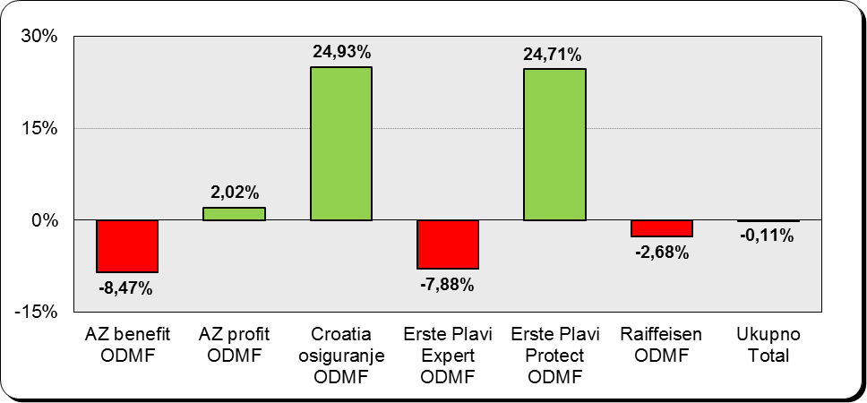

Izvor / Source: DMD-ovi / DMDs

Sadržaj / Contents
...

15 Tablica 16 - Graf 9,10
...
Izvor /Source: HANFA

Grafikon 10: Mjesečna promjena neto imovine ODMF-ova | Svibanj 2017.
Chart 10: ODMFs net assets monthly change | May 2017

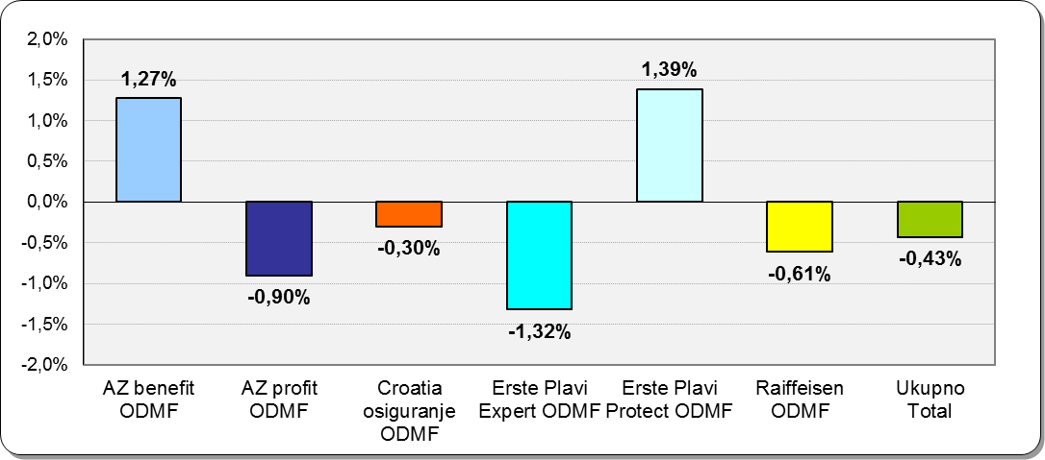

Izvor /Source: HANFA

Sadržaj / Contents
 | stranica / page 15

19 Tablica 20 - Graf 11
...
 |  | Ožujak 2017. |  |  | Prosinac 2016. |  | P r o m j e n a / C h a n g e
60 - 69 | 1,363 | 684 | 2,047 | 1,307 | 642 | 1,949 | 56 | 42 | 5.03%
70 - 84 | 90 | 17 | 107 | 87 | 20 | 107 | 3 | -3 | 0.00%
≥ 85 | 2 | 2 | 4 | 4 | 3 | 7 | -2 | -1 | -42.86%
Ukupno Total | 15,495 | 13,900 | 29,395 | 15,397 | 13,840 | 29,237 | 98 | 60 | 0.54%
Izvor / Source: DMD-ovi / DMDs

Grafikon 11: Dobna i spolna struktura članova ZDMF- ova na dan 31. ožujka 2017.
Chart 11: ZDMF members age and sex structure as at 31 March 2017

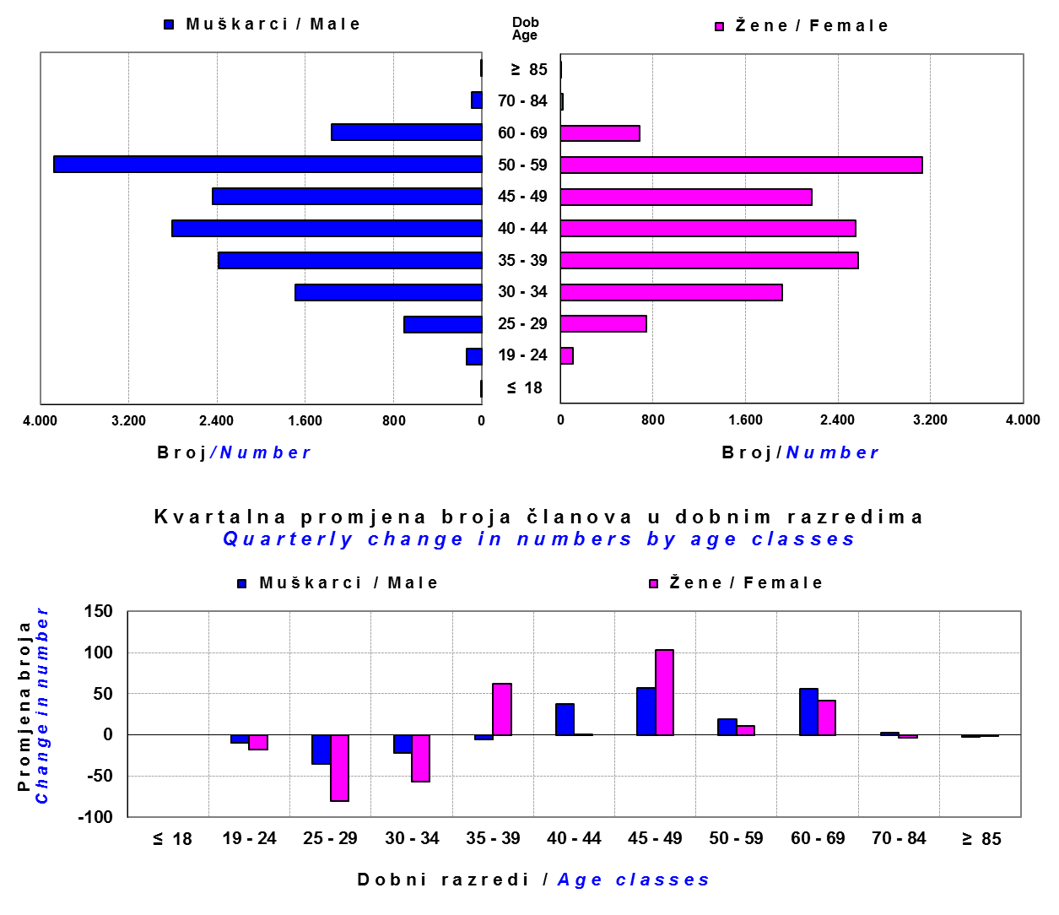

Izvor / Source: DMD-ovi / DMDs

Sadržaj / Contents

 |  |  |  |  |  |  |  |  | stranica / page 19

20 Tablica 21 - Graf 12
...
Grafikon 12: Mjesečni prinosi ZDMF-ova | Svibanj 2017.
Chart 12: ZDMF monthly rates of return | May 2017

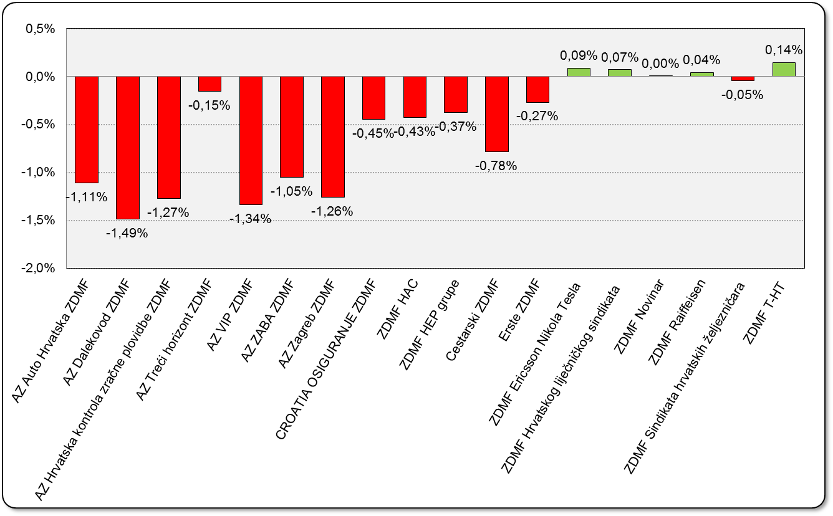

Izvor / Source: HANFA

Sadržaj / Contents

 | stranica / page 20

21 Tablica 22,23 - Graf 13,14
...
 |  |  | Izvor / Source: HANFA

Tablica 23: Broj korisnika i broj ugovora u zadnjih godinu dana |  |  | Grafikon 14: Broj korisnika i broj ugovora u zadnjih godinu dana | Kvartalni podaci Quarterly data
Table 23: Number of pensioners and contracts over the past year |  |  | Chart 14: Number of pensioners and contracts over the past year
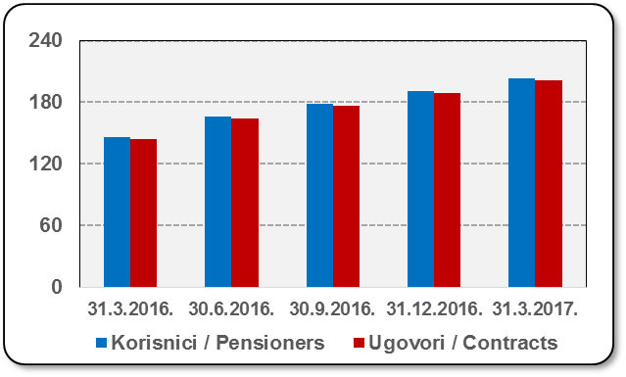
Mjesec Month | Korisnici Pensioners | Ugovori Contracts
31.3.2016. | 146 | 144
30.6.2016. | 166 | 164
30.9.2016. | 179 | 177
31.12.2016. | 191 | 189
31.3.2017. | 203 | 201
Izvor / Source: HANFA

 |  |  | Izvor / Source: HANFA

Sadržaj / Contents
...

22 Tablica 24,25 - Graf 15,16
...
 |  |  | Izvor / Source: HANFA

Tablica 25: Broj korisnika i broj ugovora u zadnjih godinu dana |  |  | Grafikon 16: Broj korisnika i broj ugovora u zadnjih godinu dana | Kvartalni podaci Quarterly data
Table 25: Number of pensioners and contracts over the past year |  |  | Chart 16: Number of pensioners and contracts over the past year
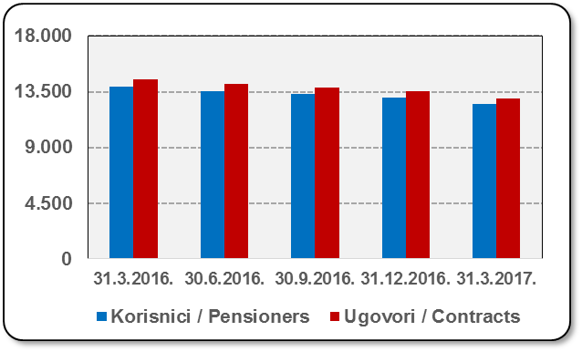
Mjesec Month | Korisnici Pensioners | Ugovori Contracts
31.3.2016. | 13,915 | 14,502
30.6.2016. | 13,535 | 14,097
30.9.2016. | 13,312 | 13,851
31.12.2016. | 13,006 | 13,515
31.3.2017. | 12,522 | 12,981
Izvor / Source: HANFA

 |  |  | Izvor / Source: HANFA

Sadržaj / Contents
...

24 Tablica 27 - Graf 17
...
 | * u tisućama kuna / in thousand HRK
24 | Tontine Tontine | - | - | - | -
25 | Osiguranje s kapitalizacijom isplate Assurance with paid-up sum assured | - | - | - | -
 | UKUPNO (neživotna osiguranja, vrste 01 - 18) TOTAL (non-life insurance, lines 01 -18) | 3,574,452 | 2,855,351 | 1,467,332 | 1,240,307
 | UKUPNO (životna osiguranja, vrste 19 - 25) TOTAL (life assurance 19 - 25) | 1,492,365 | 1,287,716 | 25,383 | 834,408
 | UKUPNO / TOTAL | 5,066,817 | 4,143,067 | 1,492,715 | 2,074,715
Izvor / Source: HANFA

Grafikon 17: Udio bruto zaračunate premije po vrstama osiguranja
Chart 17: Gross Written Premium by Line of Insurance

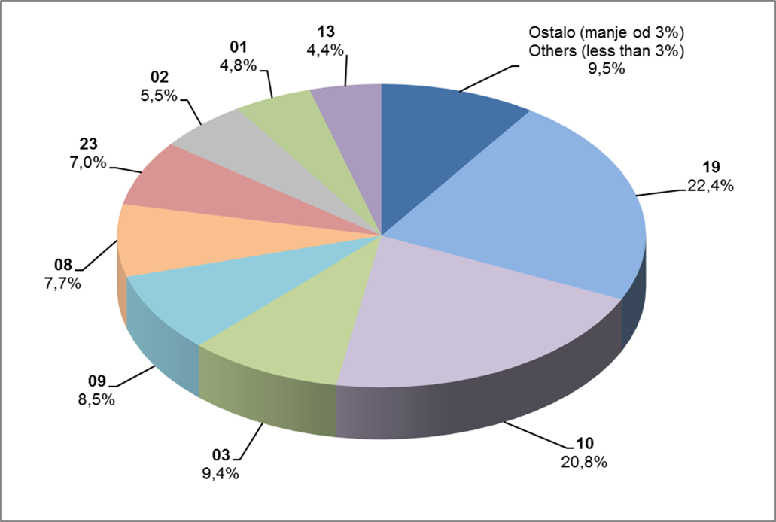

Izvor / Source: HANFA

Sadržaj / Contents
...

25 Graf 18
Grafikon 18: Udio zaračunate bruto premije i likvidiranih šteta po društvima za osiguranje po vrstama osiguranja za period od 1. siječnja do 31. svibnja 2017.
Chart 18: Share of written premium and claims settled per line of insurances for the period 1 January - 31 May 2017
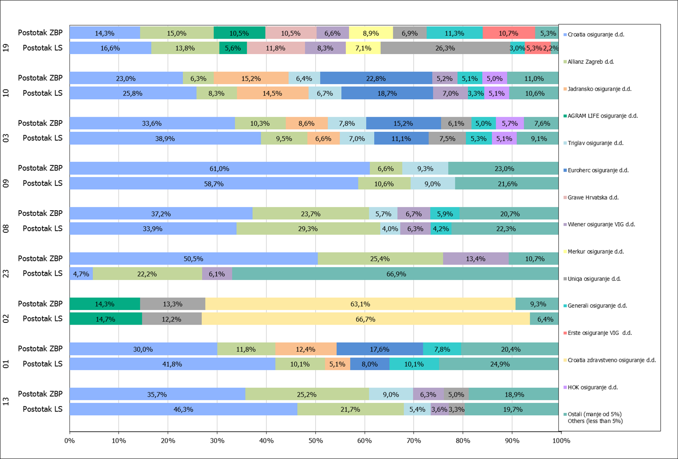

Izvor / Source: HANFA

Napomena: Grafikon prikazuje društva za osiguranje sa zaračunatom bruto premijom većom od 5% ukupne zaračunate bruto premije u promatranoj vrsti osiguranja.
Grafikon prikazuje samo vrste osiguranja sa zaračunatom bruto premijom većom od 3% ukupne zaračunate bruto premije tržišta osiguranja u RH.
Kratice ZBP i LŠ redom predstavljaju zaračunatu bruto premijiu i likvidirane štete

Note:The chart represents insurance companies with written premium greater then 5% of total written premium of the presented line of insurance.
Chart represents lines of insurance with written premium greater then 3% of total written premium of Croatian insurance market.
Abbreviations ZBP and LŠ stands for written premium and claims settled respectively.

Vrste osiguranja / line of insurance:
...

